ER図
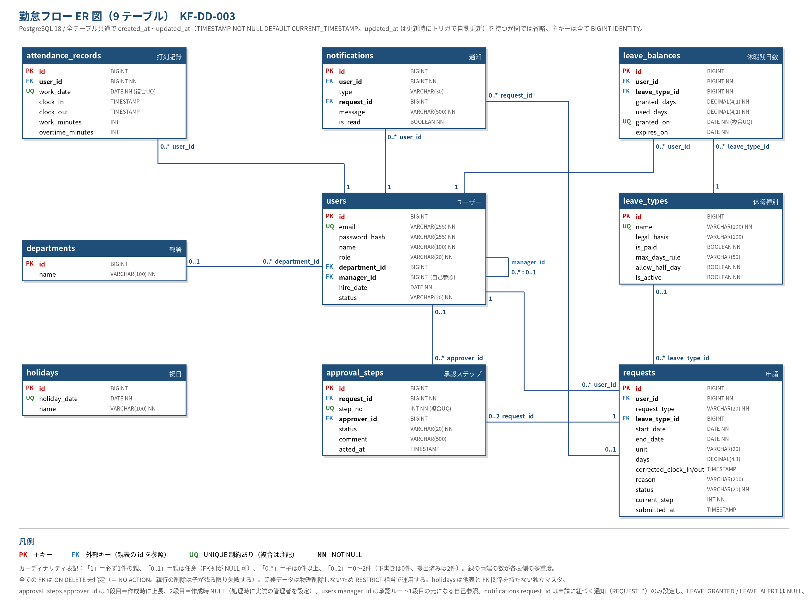
ER 図（9 テーブル・PK/FK・カーディナリティ付き）

